S3-自立为王地图
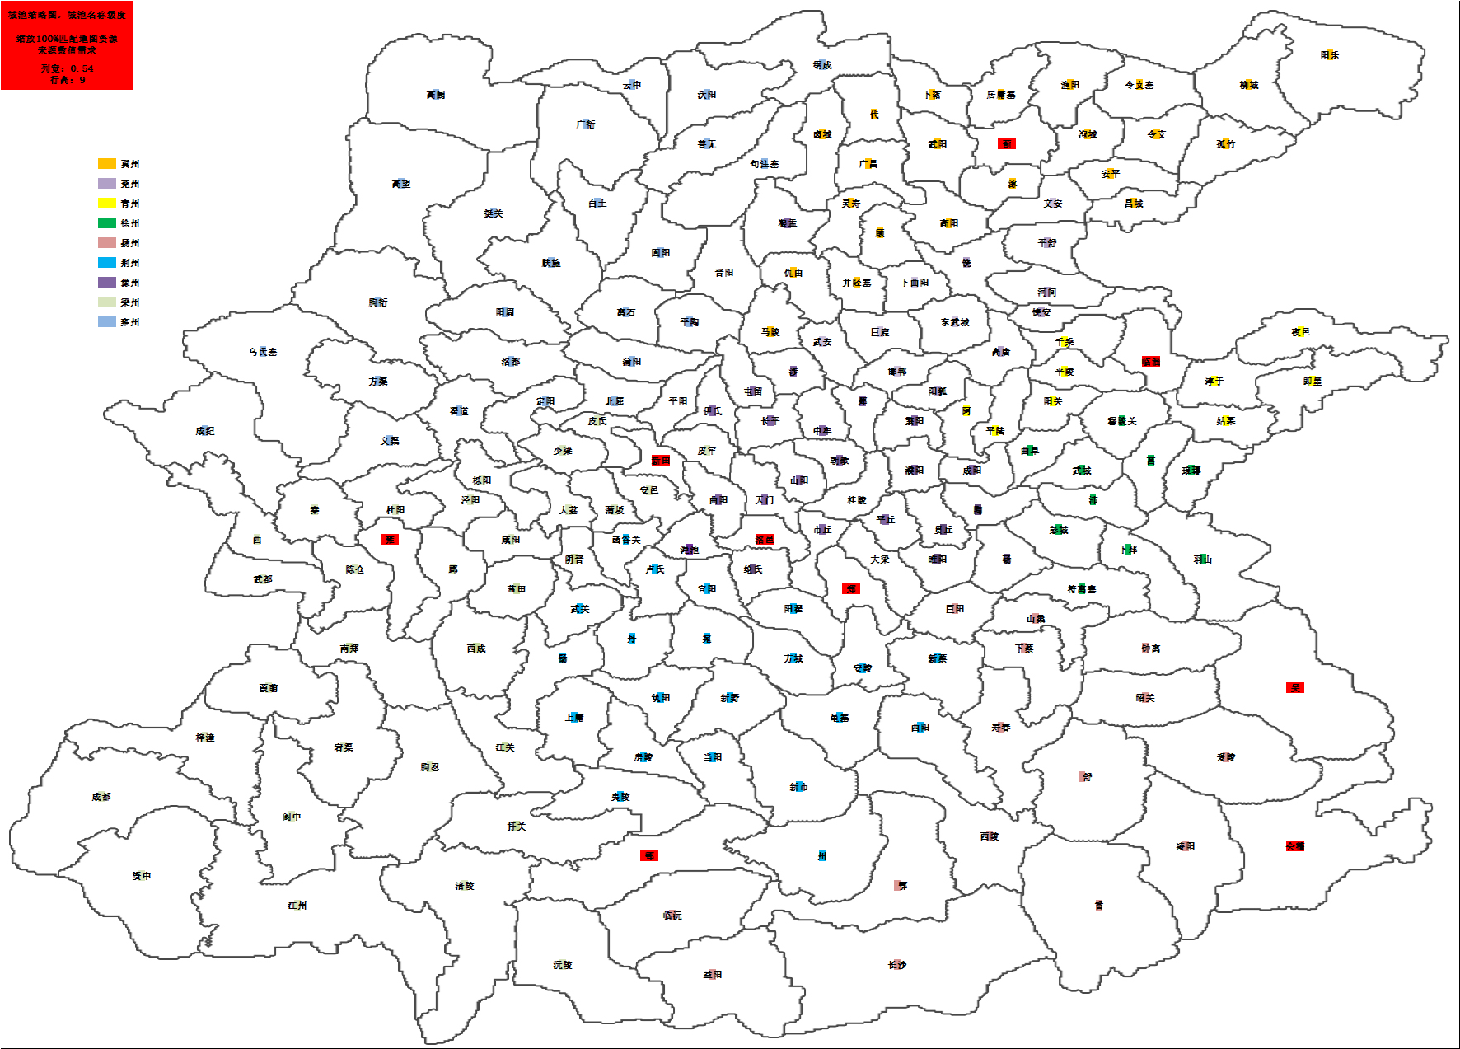

犬

犬
犬
犬

犬
犬

犬

犬
犬

犬

周
周

周
周
周

周
周
周

S3-设计思路
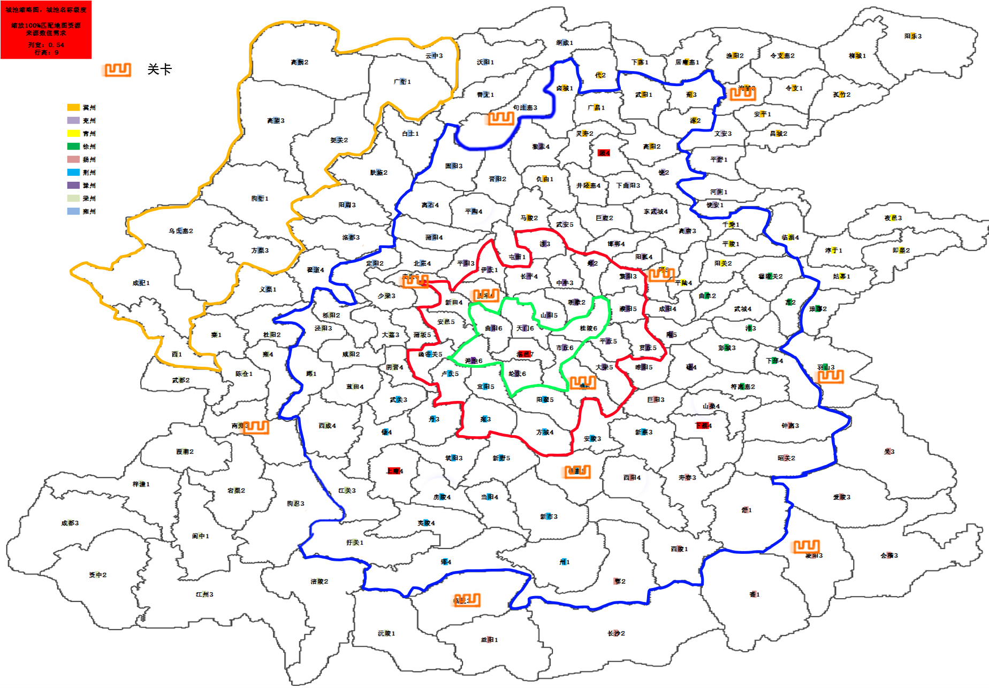
特
图例 |  |  |  | 坐标地图（1点=32个坐标格子） | 1 | 2 | 3 | 4 | 5 | 6 | 7 | 8 | 9 | 10 | 11 | 12 | 13 | 14 | 15 | 16 | 17 | 18 | 19 | 20 | 21 | 22 | 23 | 24 | 25 | 26 | 27 | 28 | 29 | 30 | 31 | 32 | 设计说明
图标、颜色 | 名称 | 城池等级范围 | 说明 | 1 |  |  |  |  |  |  |  |  |  |  |  |  |  |  |  |  |  |  |  |  |  |  |  |  |  |  |  |  |  |  |  |  | 1、犬戎势力范围在大地图左上方，城池等级范围为1~5； 2、周王朝势力居中，核心城池为洛邑（唯一7级城），城池等级范围为4~7； 3、地图上立国层范围且犬戎和周王朝势力以外的1、2、3级城池为玩家初始出生点范围； 4、现在地图上有7个首都（待定，需要根据整个地图进攻线路调整），为4级城，玩家占领首后可以立国，但同一个区最大国家数量为3； 5、犬戎势力的城防值和守军难度为其他势力的1.5倍，攻占城池的奖励收益为1.25倍，拥有强力特产兵等特点； 7、国与国之间的战斗延缓到1个月以后，即非本国势力进攻本国首都需要等待30天；
 | 集结层 | 1~3 | 玩家组建军团占领城池形成自己的势力 | 2
 | 立国层 | 2~4 | 军团扩张领土并抢占首都立国 | 3
关
关
 | 扩张层 | 3~5 | 国家扩张，争夺进入洛邑的关卡 | 4
都
 | 洛邑 | 5~7 | 攻占洛邑 | 5
都
 | 跨层进攻线路 |  | 进入下一圈层的通行区域 | 6
都
 | 同层行进路线 |  | 同一圈层进攻路线 | 7
关
 | 首都 | 4 | 占领首都 | 8
特
特
 | 特产兵城池 | 3、6 | 该城池为强力特产兵所需要的核心城池 | 9
关
 | 关卡 | 3、5、6 |  | 10
都
 |  |  |  | 11
关
 |  |  |  | 12
 |  |  |  | 13
都
 |  |  |  | 14
关
 |  |  |  | 15
关
城池等级 | 预估城池数 |  |  | 16 |  |  |  |  |  |  |  |  |  |  |  |  |  |  |  | 洛邑
1 | 44 |  |  | 17
2 | 50 |  |  | 18
关
3 | 42 |  |  | 19
都
4 | 26 |  |  | 20
特
5 | 12 |  |  | 21
6 | 5 |  |  | 22
关
7 | 1 |  |  | 23
 |  |  |  | 24
都
都
 |  |  |  | 25
 |  |  |  | 26
关
关
 |  |  |  | 27
 |  |  |  | 28
 |  |  |  | 29
 |  |  |  | 30
 |  |  |  | 31
 |  |  |  | 32

